Sheet1
 |  |  | 实验分析报告

实验名称： |  |  |  |  |  |  | 耗时：

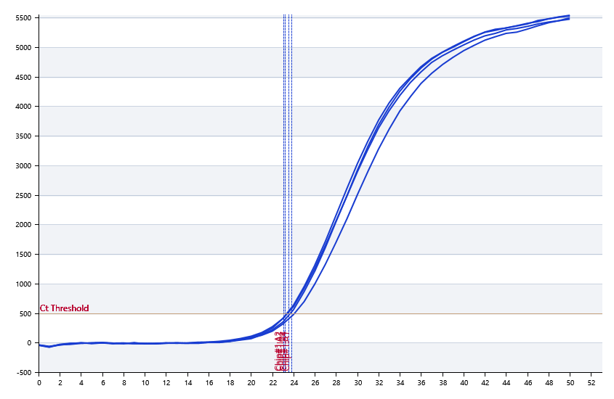

A | 1 | 2 | 3 | 4 | 5 | 6 | 7 | 8
： | 23.830787803 | 23.031032666 | 23.192766052 | 23.54539091 | 23.680926652 | 23.393419826 | 23.630253014 | 23.660039724
： | 22.60277382 | 22.175350782 | 21.981146156 | 21.762092781 | 23.314969815 | 23.297437306 | 23.66029301 | 22.308952023
： | 0 | 0 | 0 | 0 | 0 | 0 | 0 | 0
： | 0 | 0 | 0 | 0 | 0 | 0 | 0 | 0

B | 1 | 2 | 3 | 4 | 5 | 6 | 7 | 8
： | 23.206502864 | 23.34822284 | 23.72059089 | 23.446500437 | 23.689790123 | 22.82719051 | 23.460829528 | 23.06835931
： | 22.624429897 | 22.622358488 | 23.074473561 | 22.969796341 | 23.576029677 | 21.637532326 | 23.757787399 | 22.698117559
： | 0 | 0 | 0 | 0 | 0 | 0 | 0 | 0
： | 0 | 0 | 0 | 0 | 0 | 0 | 0 | 0

预变性温度
预变性时间
变性温度
变性时间
退火温度
退火时间
延伸温度
延伸时间
保持温度
保持时间
循环数

 |  |  |  |  |  | 日 期：

 |  |  |  |  |  | 操 作 人：

